Lookup Sample
ProductID | Name | Price | QTY | Lookup Value |  |  | #N/A | VLOOKUP { Name (2), Price(3) }
A101 | Pen | 10 | 5 | A103 |  | VlookUp | Name | Price
A102 | Pencil | 5 | 10 | =VLOOKUP($F$2, A2:C5,3, 0) |  | A103
A103 | Notebook | 25 | 15 | 25 |  | A101
A104 | Eraser | 8 | 5 | =VLOOKUP($F$2, A4:C8, {2,3}, 0) |  | A104
 |  |  |  | Notebook | 25

 |  |  |  | = MATCH(F2,A1:A5) |  | INDEX+MATCH | Name | Price
 |  |  |  | 4 |  | A103
 |  |  |  | =INDEX(C1:C5,MATCH(F2,A1:A5)) |  | A101
 |  |  |  | 25 |  | A104

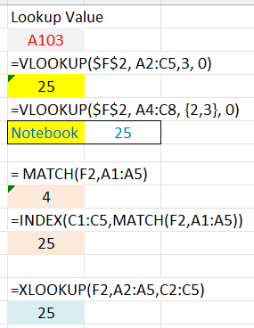
 |  |  |  | =XLOOKUP(F2,A2:A5,C2:C5) |  | XLookUp | #N/A | #N/A
 |  |  |  | 25 |  | Lookup Value | Name | Price
 |  |  |  |  |  | A103
 |  |  |  |  |  | A101
 |  |  |  |  |  | A104

Pivot
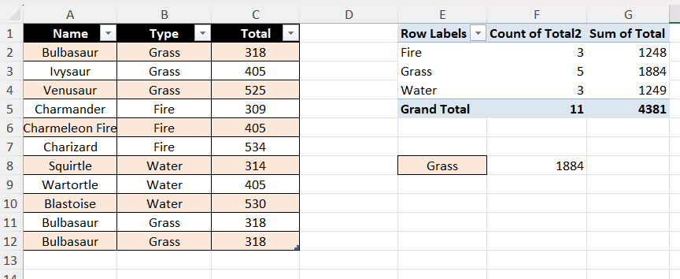
Name | Type | Total
สมชาย | Grass | 218
สมหญิง | Grass | 405
รักไทย | Grass | 250
เพื่อนรัก | Fire | 309
สมชาย | Fire | 405
รักไทย | Fire | 534
รักไทย | Water | 314
เพื่อนรัก | Water | 405
รักไทย | Water | 530

 |  |  | S

